상품제안서
이츠 로트 골드 USB메모리 | 상품코드: S00864

 |  |  |  |  |  |  | 02-713-8555 | www.synergygift.co.kr
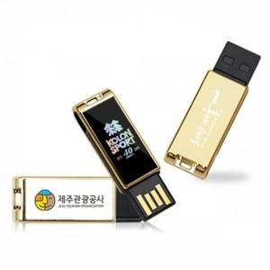

【상세/제작정보】

【인쇄/포장옵션】 | 레이저, 풀칼라 / 포장지포장

【공급단가】 | 수량 | 100~ | 300~ | 500~ | 1,000~ | 2,000~
*VAT별도 | 8G | 6,870원 | 6,760원 | 6,600원 | 6,430원 | 6,320원
 | 16G | 7,500원 | 7,380원 | 7,200원 | 7,020원 | 6,900원
 | 32G | 8,750원 | 8,610원 | 8,400원 | 8,190원 | 8,050원
 | 64G | 11,870원 | 11,680원 | 11,400원 | 11,110원 | 10,920원

【상품 URL】 | https://www.synergygift.co.kr:443/src/goods_detail.php?gdno=15545

